9月分インスタ（アップ用）
北九州市スポーツ協会管理施設９月行事予定
総合体育館
日 | 曜 | 種 目 | 大 会 名
6 | 土 | フットサル | メットライフ生命Ｆリーグ 2025-26ディビジョン1 ボルクバレット北九州 VS バサジィ大分
7 | 日 | 複合 | 令和７年度 スポーツフェスタ・ふくおか 「第68回福岡県民スポーツ大会」 ブラインドサッカー大会
10 | 水 | 卓球 | 北九州市レディース・マスターズ卓球大会
13 | 土 | バドミントン | 第38回九州医科歯科学生バドミントン大会
14 | 日 | 卓球 | 北九州市冬季卓球大会
21 | 日 | ふうせんバレーボール | 北九州市長杯第18回小学生ふうせんバレーボール大会
23 | 火 | バドミントン | 高校生シングルス交流大会 兼 バドミントンドリームカップ２０２６福岡県予選会
24 | 水 | バレーボール | 第32回北九州選抜一年生中学生男女バレーボール大会
27 | 土 | フットサル | メットライフ生命Ｆリーグ 2025-26ディビジョン1 ボルクバレット北九州 VS フウガドールすみだ

若松体育館
日 | 曜 | 種 目 | 大 会 名
6・7 | 土・日 | バドミントン | 令和７年度 北九州市CD級バドミントン大会
13・14 | 土・日 | バレーボール | 第42回北九州市中学校新人バレーボール大会
20 | 土 | バドミントン | 第42回北九州市中学校新人バドミントン大会
21 | 日 | インディアカ | 年忘れインディアカ大会
26・27 | 金・土 | バドミントン | 令和７年度 北九州市高等学校バドミントン新人団体戦

北九州市立総合体育館

・1～9日 （月～火 ）第65回西日本学生バドミントン選手権大会
・13・14 日（土・日 ）アイ工務店 テレQ全国オープン小学生卓球チャレンジ2025
・15 日（月(祝) ）全日本卓球選手権大会(ジュニアの部)県大会
・15 日（月(祝) ）福岡県シャトル競技大会(トランポリン)
・ 20日（ 土 ）令和7年度 スポーツフェスタ・ふくおか「第68回福岡県民スポーツ大会」 総合開会式
20 土 バスケットボール 令和7年度 スポーツフェスタ・ふくおか「第68回福岡県民スポーツ大会」 バスケットボール競技
21 日 バドミントン 令和7年度 スポーツフェスタ・ふくおか「第68回福岡県民スポーツ大会」 バドミントン競技
23 火(祝) バドミントン 北九州市秋季ABCD級バドミントン大会
27 土 フットサル メットライフ生命 Fリーグ 2025-26 ディビジョン1ボルクバレット北九州 VS Y.S.C.C.横浜
28 日 卓球 第5回ファイテン杯秋季卓球大会
若松武道場
日 | 曜 | 種 目 | 大 会 名
専用利用なし

若松体育館プール
日 | 曜 | 種 目 | 大 会 名
専用利用なし

ひびきコスモス運動場
日 | 曜 | 種 目 | 大 会 名
6 | 土 | ソフトボール | 第13回小学生男子ソフトボール北九州グランプリ
6 | 土 | ソフトボール | 令和７年度 スポーツ教室（ソフトボール小学生実技教室）
7・14 | 日 | ソフトボール | 第63回北九州市民スポーツ大会少年ソフトボール大会
20 | 土 | ソフトボール | 北九州市スポーツ少年団第97回Aクラス秋季少年ソフトボール大会
21 | 日 | ソフトボール | Aクラスお別れ大会
25～28 | 木～日 | サッカー | 北九州カップ第46回近県サッカー大会

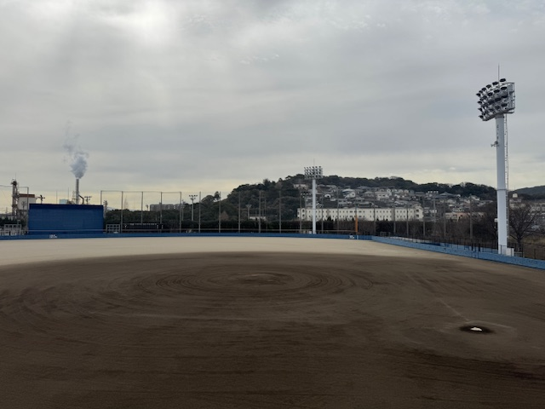
若松球場
日 | 曜 | 種 目 | 大 会 名
6・7 | 土・日 | 軟式野球 | 北九州ガールズ選抜交流軟式野球大会
13・14・20 | 土・日・土 | 軟式野球 | 北九州市選抜学童軟式野球大会
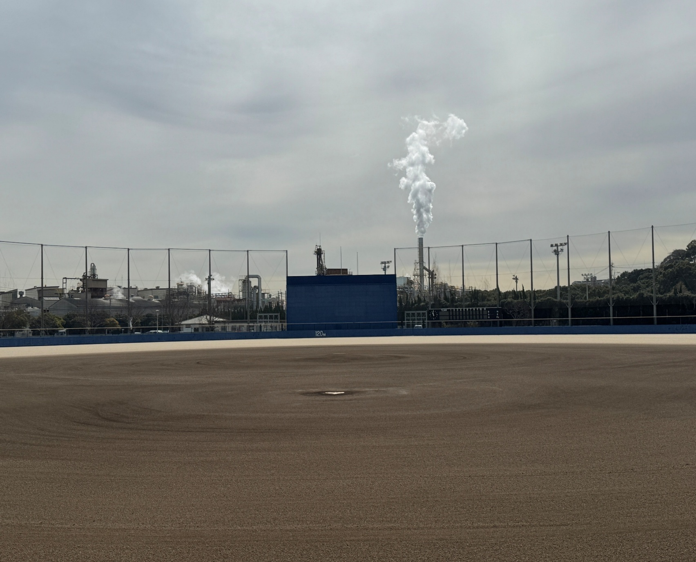
21 | 日 | 軟式野球 | 北九州市選抜軟式野球大会
若松体育館
若松庭球場
日 | 曜 | 種 目 | 大 会 名
7 | 日 | ソフトテニス | 北九州地区小学生ソフトテニス大会
13・20 | 土 | ソフトテニス | 若松地区中学生ホップ・ステップ大会
14・21 | 日 | ソフトテニス | 北九州地区高校生女子ソフトテニス若松大会

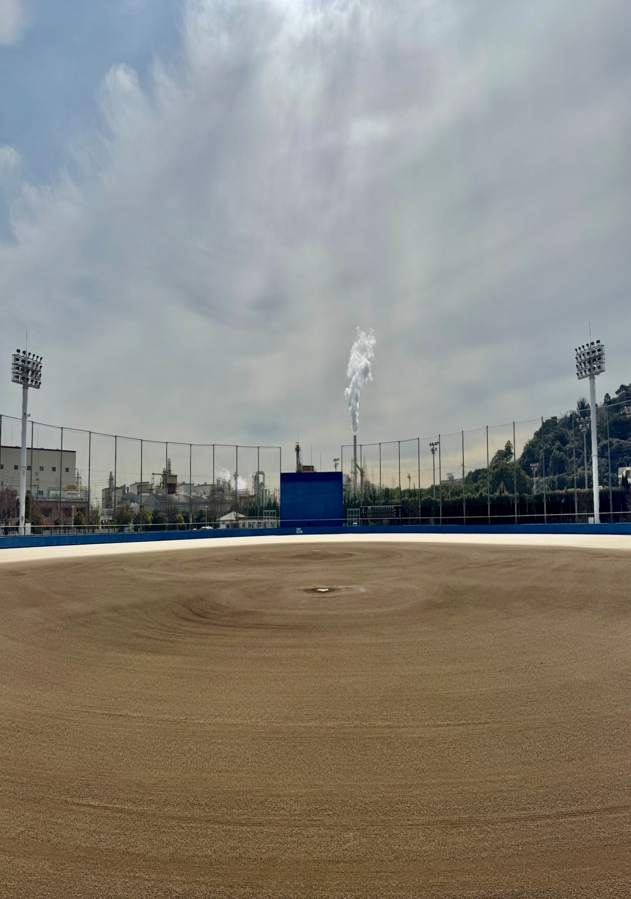
若松球技場
日 | 曜 | 種 目 | 大 会 名
専用利用なし

八幡東体育館
日 | 曜 | 種 目 | 大 会 名
令和7年10月1日（水）～令和8年3月31日（火）まで工事のため、行事はありません。

高炉台球場
日 | 曜 | 種 目 | 大 会 名
専用利用なし

折尾スポーツセンター
日 | 曜 | 種目 | 大 会 名
14 | 日 | バレーボール | 北九州市クラブ6人制バレーボール大会

鞘ケ谷競技場
日 | 曜 | 種 目 | 大 会 名
14 | 日 | サッカー | 第63回北九州市民スポーツ大会シニアサッカー大会

都島球場
日 | 曜 | 種 目 | 大 会 名
6・7 | 土・日 | 軟式野球 | 北九州ガールズ選抜交流軟式野球
13・14 | 土・日 | 軟式野球 | 北九州選抜学童軟式野球大会
20 | 土 | ソフトボール | 令和７年度 北九州市ソフトボールスポーツ少年団 若戸支部冬季大会A
21 | 日 | ソフトボール | 令和７年度 北九州市ソフトボールスポーツ少年団 若戸支部冬季大会C

